Javascript
数据类型转换
字符串转数字 | 数字转字符串
1.parselnt(string) | 1.num.toString()
2.parseFloat(string) | 2.String(num) 强制
3.Number(string) 强制

数组
合并数组 | concat() var 新数组D = 数组A.concat(数组B, 数组C);

函数
return | 1.如果有 return ，则返回 return 后面的值；
 | return 只能返回一个值。如果用逗号隔开多个值，以最后一个为准
 | 2.如果没有 return，则返回 undefined
arguments | arguments展示形式是一个伪数组，因此可以进行遍历
 | 使用：arrguments.length；arrguments[index])
作用域链 | 采取就近原则的方式来查找变量最终的值。

对象
遍历对象 | for (var k in obj) { console.log(k); //这里的 k 是属性名 console.log(obj[k]); //这里的 obj[k] 是属性值 }
内置对象 | Math、 Date 、Array、String等

Math | Math.PI // 圆周率
 | Math.floor() // 向下取整
 | Math.ceil() // 向上取整
 | Math.round() // 四舍五入版 就近取整 注意 -3.5 结果是 -3
 | Math.abs() // 绝对值
 | Math.max()/Math.min() // 求最大和最小值
 | Math.random() 随机返回数；随机点名 vscode

Date | vscode 倒计时

数组对象 | vscode/csdn 数组去重、数组筛选
 | push( ) 末尾添加元素
 | unshift() 开头添加元素
 | shift() 删除第一个元素
 | pop() 删除最后一个元素
 | sort() reverse() 排序、颠倒
 | indexOf(元素) 从前面查找给定元素的第一个索引，返回index，未找到返回-1
 | lastIndexOf() 从后向前索引，返回指定元素的最后一个索引，同时类似

字符串对象 | vscode/csdn

 | replace()：string.replace(被替换的字符,要替换为的字符串)
 | str.split(['分隔符'])：将字符串切分为数组。在切分完毕之后，返回的是一个新数组
 | str.toUpperCase() 转换大写
 | str.toLowerCase() 转换小写

DOM | Javascript | JQuery（一定要新引入js文件才能使用！）
 |  | jQuery对象其实就是DOM对象的包装集包装了DOM对象的集合（伪数组）
 | DOM对象转换成jQuery对象：$(DOMobj) | jQuery对象转换成DOM对象：var $li = $("li") 方法1：$li[0]；方法2：$li.get(0)

获取元素 | doucument.getElementByld('id名') | $(“#id”)
 | doucument.getElementsByTagName('标签名') | $(“div”)
 | document.getElementsByClassName('类名') | $(“.class”)
 | 并集选择器、交集选择器、子代选择器、后代选择器 | $(“div,p,li”)、$(“div.redClass”)、$(“ul>li”)、$(“ul li”)、
H5 | document.querySelector('选择器') | 过滤选择器：$(“li:eq(2)”)、$(“li:odd”)、$(“li:even”)
H5 | document.querySelectorAll('选择器') | 方法：$(“li”).eq(2)、$(“li”).eq(odd)、$(“li”).eq(even)
<body> | document.body
 | document.documentElement
事件格式 | 事件三要素：事件源(谁)，事件类型(什么事件)，事件处理程序(做啥)
 | 1.事件源：通过以上方式获取
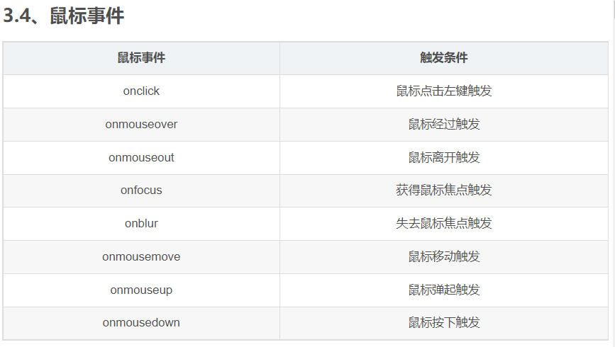
 | 2.事件：

 | 3.function( ) { } 即要干什么
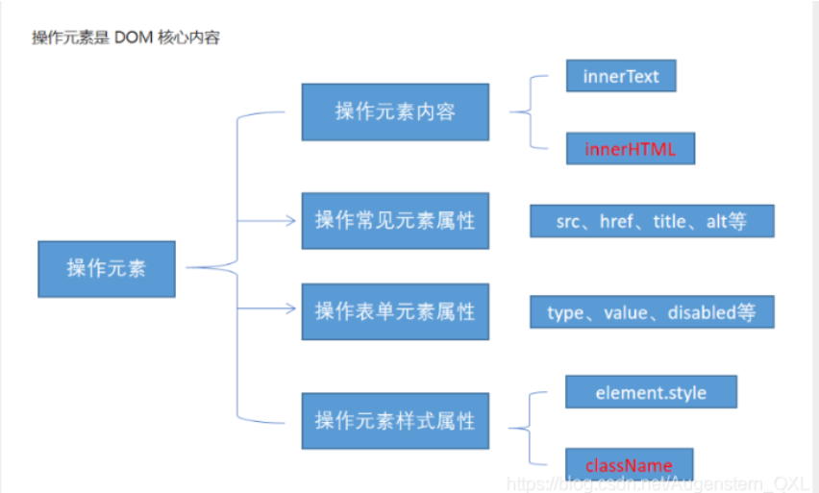

属性
获取属性 | element.属性 自身属性
 | element.getAttribute('属性') 自定义属性
设置属性值 | element.属性 = '值' 设置内置属性值
 | element.setAttribute('属性','值') 设置自定义属性值
移除属性 | element.removeAttribute('属性')
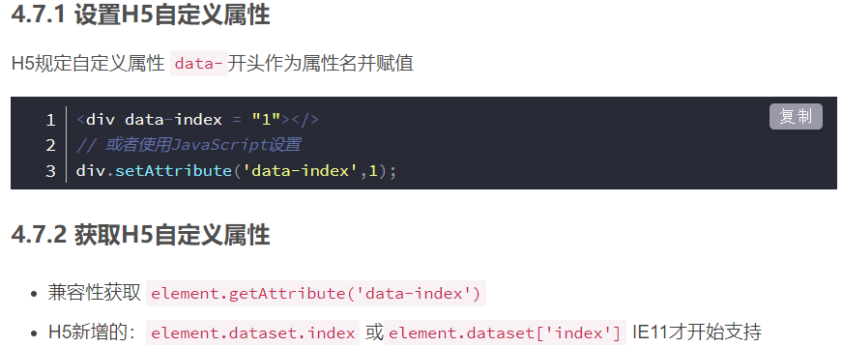
H5自定义属性 | csdn

节点操作 |  | 方法：
父级节点 | node.parentNode 返回最近一级父节点 | $(“#first”).parent()：最近一级父元素；$(“#first”).parents()：所有祖先级元素
子结点 | parentNode.childNodes 包含所有子结点
 | parentNode.children 返回所有子元素节点(数组) | $(“ul”).children(“li”)：最近一级子元素；$(“ul”).find(“li”)：所有子元素
 | parentNode.firstChild 包含所有的节点
 | parentNode.lastChild 包含所有的节点
 | parentNode.firstElementChild（兼容性） 返回子元素节点
 | parentNode.lastElementChild （兼容性） 返回子元素节点
解决兼容性 | parentNode.chilren[index]
兄弟节点 | node.nextSibling 下一个兄弟节点，包含所有的节点
 | node.previousSibling 上一个兄弟节点，包含所有的节点 | $(“#first”).siblings(“li”)
 | node.nextElementSibling （兼容性） 下一个兄弟元素节点 | $(“li”).next()
 | node.previousElementSibling （兼容性） 上一个兄弟元素节点 | $(“li”).prev()
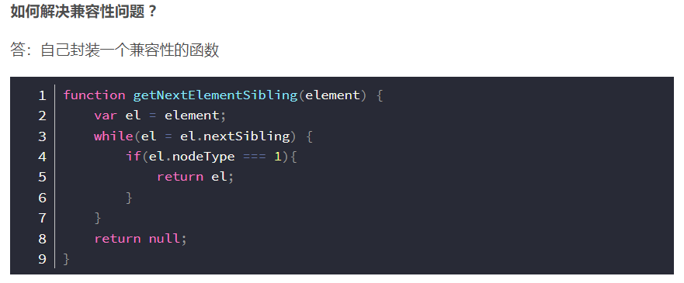
解决兼容性

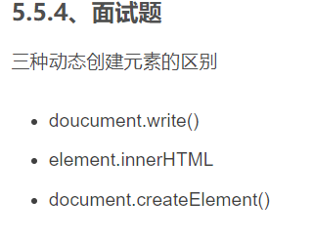
创建节点 | document.createElement('tagName')
 | element.innerHTML = '<a href="#">百度</a>'
 | doucument.write() 页面全部重绘
添加节点 | node.appendChild(child) 末尾添加
 | node.insertBefore(child,指定元素) 指定子节点前面
删除节点 | node.removeChild(child)
复制节点(克隆节点) | node.cloneNode([false/true])
 | false：浅拷贝，只克隆复制节点本身，不克隆里面的子节点
 | true：深拷贝，复制节点本身以及里面所有的子节点

事件高级
注册事件(绑定事件) | 1.传统：事件源.on事件 = function( ) { }
 | 2.事件源.addEventListener(事件,函数[,false/true]) 默认false(冒泡)，true(捕获)
 | 3.事件源.attachEvent(on事件,函数)
删除事件(解绑事件) | 1.传统：事件源.on事件 = null
 | 2.事件源.removeEventListener(事件,函数[,false/true]) 默认false(冒泡)，true(捕获)
 | 3.事件源.detachEvent(on事件,函数)
 | 1/3只能得到冒泡阶段，2为true时，可为捕获阶段；一般我们更关注事件冒泡
 | 有些事件是没有冒泡的，比如 onblur、onfocus、onmouseenter、onmouseleave

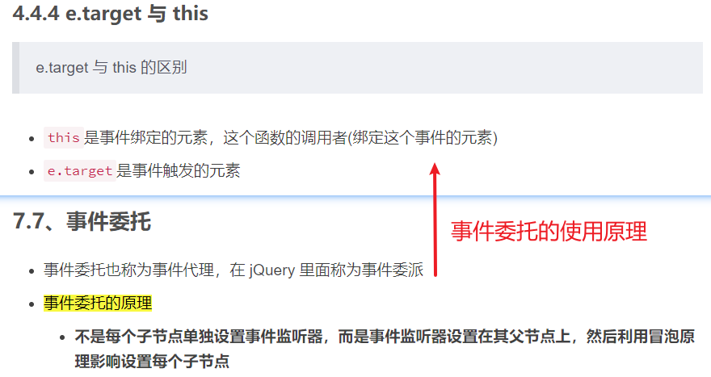
事件对象 | 事件对象本身的获取存在兼容问题：e = e || window.event;
 | 阻止默认行为：e.preventDefault()
 | 阻止事件冒泡：e.stopPropagation() e.cancelBubble = true（IE6-8）

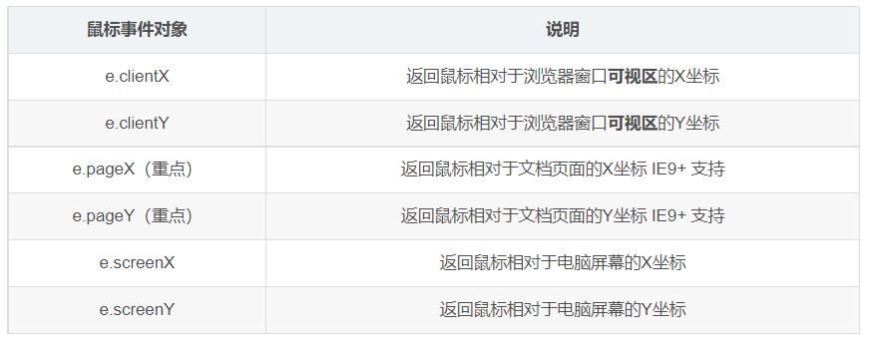
vscode | 禁止鼠标右键与鼠标选中：利用事件对象来阻止事件的默认行为

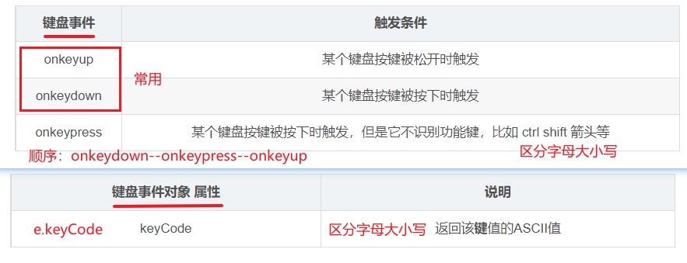

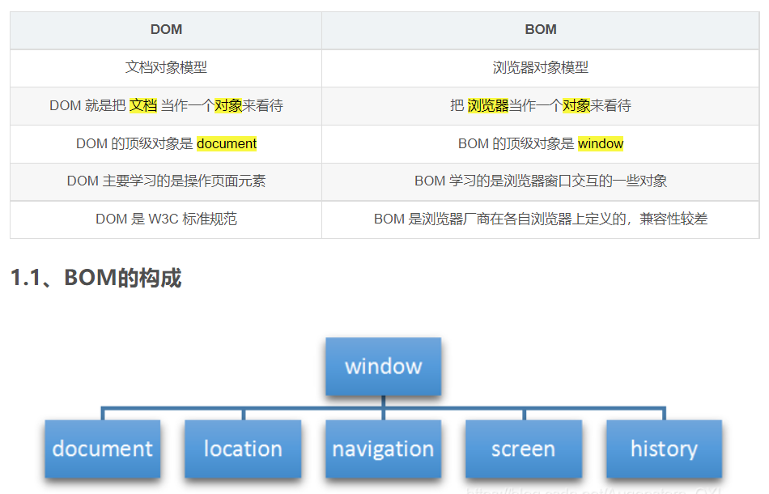
以上均为DOM
以下为BOM

BOM
窗口加载事件(入口函数) | 1.window.onload = function(){} 等同于 window.addEventListener("load",function(){})
 | 2.document.addEventListener('DOMContentLoaded',function(){})
 | load/onload：文档内容完全加载（包括图像，脚本文件，CSS文件等）
 | DOMCountentLoaded：仅当DOM加载完成，不包括样式表，图片，flash等
调整窗口大小事件 | window.onresize = function() {} 或 window.addEventListener('resize',function(){})
 | window.innerWidth 当前屏幕的宽度；window.innerWidth 当前屏幕高度
this指向问题 | 图库
同步和异步 | 图库
location对象 | 用于获取或者设置窗体的url，并且可以解析url，csdn
navigator对象 | 返回由客户机发送服务器的user-agent头部的值，csdn
history对象 | 与浏览器历史记录进行交互，csdn

面向对象

ES6

